業務フロー
システム名 |  |  | システム種別 |  | 基本設計書 |  | 作成者 | 作成日 | 更新者 | 更新日 | 版数
POSサーバー |  |  | POSサーバ |  |  |  | TinNH | 2023-06-07 | TinNH | 2024-10-30 | 0.6

機能カテゴリー |  | 71_レジマスタ設定 |  | 項目 |  | 概要設計 | 業務フロー

 | ●1_自動釣銭機

●●
画面表示
●●
モーダル表示

●●
処理機能
本来なら、処理内で分岐もあるとは思いますが、今回は、分岐処理についても、一括で処理機能と定義しています。
●●
音声ファイル

 | ●1_レジ周辺機器

セカンドディスプレイ
●●
セカンドディスプレイ画面表示
スキャナー
●●
スキャナー

スキャナー
自動釣銭機
●●
自動釣銭機
プリンター
●●

磁気カードリーダー
磁気カードリーダー
エフケイシステム 両面双方向読み取り MJR-100

 | ●外部連携

●●
API連携
本来ならDBですが、DBの意味で使用しています。
●●
他の機能への連携

●●
端末内DB
設定関連などのDB
最新
ボタン名

最新
分岐・判定

●●
他の機能部門への連携

機能概要
システム名 |  |  | システム種別 |  | 基本設計書 |  | 作成者 | 作成日 | 更新者 | 更新日 | 版数
POSサーバー |  |  | POSサーバ |  |  |  | TinNH | 2024-05-29 | TinNH | 2024-10-30 | 0.6

機能カテゴリ |  | 71_レジマスタ設定 |  | 項目 |  | 概要設計 | 機能概要

X1_メニュー機能
 | 71_レジマスタ設定
 |  |  |  |  |  |  |  |  |  |  |  | 1
 |  |  |  |  |  |  |  |  |  |  |  | 2
 |  |  |  |  |  |  |  |  |  |  |  | 3
 |  |  |  |  |  |  |  |  |  |  |  | 4
 |  |  |  |  |  |  |  |  |  |  |  | 5
71_レジマスタ設定
 |  |  |  |  |  |  |  |  |  |  |  | 6
 |  |  |  |  |  |  |  |  |  |  |  | 7
 |  |  |  |  |  |  |  |  |  |  |  | 8
 |  |  |  |  |  |  |  |  |  |  |  | 9
 | FC7101_レジマスタ検索機能 |  |  |  |  |  |  |  |  |  |  | 10
 |  |  |  |  |  |  |  |  |  |  |  | 11
 |  |  |  |  |  |  |  |  |  |  |  | 12
SC7101
レジマスタ情報画面
 |  |  |  |  |  |  |  |  |  |  |  | 13
 |  |  |  |  |  |  |  |  |  |  |  | 14
 |  |  |  |  |  |  |  |  |  |  |  | 15
 |  |  |  |  |  |  |  |  |  |  |  | 16
 |  |  |  |  |  |  |  |  |  |  |  | 17
 |  |  |  |  |  |  |  |  |  |  |  | 18
画面初期化
00_共通のフローをご参照ください。
店舗選択エリア：複数店舗選択可能。
検索条件エリア：デフォルトで無効。対象店舗が選択された場合のみ有効にする。
 |  |  |  |  |  |  |  |  |  |  |  | 19
 |  |  |  |  |  |  |  |  |  |  |  | 20
 |  |  |  |  |  |  |  |  |  |  |  | 21
検索
 |  |  |  |  |  |  |  |  |  |  |  | 22
 |  |  |  |  |  |  |  |  |  |  |  | 23
 |  |  |  |  |  |  |  |  |  |  |  | 24
 |  |  |  |  |  |  |  |  |  |  |  | 25
 |  |  |  |  |  |  |  |  |  |  |  | 26
 |  |  |  |  |  |  |  |  |  |  |  | 27
71
 |  |  |  |  |  |  |  |  |  |  |  | 28
検索エリアの項目のセレクトボックスデータを取得する :[レジ種別]、[プリセットレイアウト]、[ファンクションレイアウト]、[キーボートレイアウト]、[レシートメッセージ]、[ノード種別] ([参照]シートをご参照ください。)
 |  |  |  |  |  |  |  |  |  |  |  | 29
KN7101
検索条件一覧取得機能
AP1503
ノード種別一覧、ファンクションレイアウト一覧、キーボートレイアウト一覧の取得
 |  |  |  |  |  |  |  |  |  |  |  | 30
 |  |  |  |  |  |  |  |  |  |  |  | 31
 |  |  |  |  |  |  |  |  |  |  |  | 32
 |  |  |  |  |  |  |  |  |  |  |  | 33 | サンプル
初期表示：
検索条件エリア：
画面により[検索条件]を表示する。以下の項目を含む。
・[レジ番号](0~15桁)：型：テキストボックス。レジ番号で検索値を入力する。デフォルト：ブランク
・[レジ種別]:型：ドロップダウンリスト。レジ種別で検索値を選択する。デフォルト：ブランク
・[ノード種別]: 型：ドロップダウンリスト。ノード種別で検索値を選択する。デフォルト：ブランク
・[プリセットレイアウト]:型：ドロップダウンリスト。プリセットレイアウトで検索値を選択する。デフォルト：ブランク
・[ファンクションレイアウト]:型：ドロップダウンリスト。ファンクションレイアウトで検索値を選択する。デフォルト：ブランク
・[キーボードレイアウト]:型：ドロップダウンリスト。キーボードレイアウトで検索値を選択する。デフォルト：ブランク
レジマスタ一覧表示エリアには以下の項目が含まれている。
・以下を含む結果リスト:[店舗]、[レジ番号]、[レジ種別]、[ノード種別]、[プリセットレイアウト]、[IPアドレス]、[MACアドレス]
・[確定],[CSV出力] , [削除]、[編集]、[コピー]ボタンが無効になり、他のボタンが有効になる。
画面のロジック:
共通検索エリアには画面により[検索条件]を表示する。
・店舗IDを選択していない共通検索エリアの項目は全て無効になる。店舗IDを1つ以上選択して保存した場合のみ有効になる。
・[検索]ボタン(提案):店舗条件でAPIからKN7102_レジマスタ設定一覧取得機能を実行する。SC7101_レジマスタ設定画面に値一覧を表示する。検索すると、以前に変更されたデータをクリアする。
・以下の項目の値一覧をDBから取得する。
[レジ種別],[プリセットレイアウト],[ファンクションレイアウト],[キーボートレイアウト]、[ノード種別] ([参照]シートをご参照ください。)
レジマスタリストには以下のデータを表示する。
[店舗]、[レジ番号]、[レジ種別]、[ノード種別]、[プリセットレイアウト]、[IPアドレス]、[MACアドレス]
71.1.[レジ種別追加]ボタンをタッチすると、レジ種別登録画面を表示する。 (KN7102機能で[レジ種別追加]画面を表示する。Q&A中：新規画面となる認識ですがご確認お願い致します )
71.2 [CSV取込]ボタンをタッチすると、KN7103_csv取込機能を実行する。
71.3 [CSV出力]ボタンをタッチすると、KN7104_CSV出力機能を実行する。
71.4 [削除]ボタンをタッチすると、一覧画面で選択したレコードを一時削除機能を実行する。(ノードマスタ設定リストに値がない場合は無効になる)。一時的に削除されたレコードには赤い取り消し線を表示し、削除ボタンを再度タッチすると、一時削除を取り消す。リストにデータがある場合、有効になる。
71.5 [編集]ボタンをタッチすると、一覧画面で選択されているレコードに従ってMD7101_レジマスタ設定編集モーダルを表示する。[旧データ]、[新データ]を含む編集データは一覧に表示する。[新データ]を赤色で表示する。リストにデータがある場合は有効になる。
71.6 [新規]ボタンをタッチすると、MD7102_レジマスタ設定追加モダールを表示する。追加されたレコードのデータを赤色で表示する。
71.7 [コピー]ボタンをタッチすると、MD7103_レジマスタ設定コピーモーダルを表示し、選択中のレコードと同じ設定を持つ新しいレコードを作成する。コピーされたレコードのデータを赤色で表示する。リストにデータがある場合は有効になる。
71.8 [確定]ボタンをタッチすると、KN7107_レジマスタ設定保存機能を実行する。リストにデータがある場合は有効になる。
ノードマスタ設定リストに値がない場合、項目71.4、71.5、71.7、71.8が無効になる。
 |  |  |  |  |  |  |  |  |  |  |  | 34
レジ種別追加
71.1
AP7103
レジ種別一覧取得
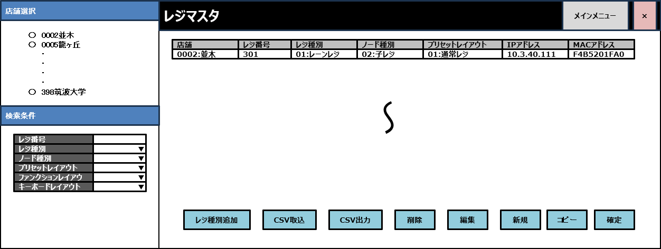
 |  |  |  |  |  |  |  |  |  |  |  | 35
SC7101
レジマスタ情報画面
 |  |  |  |  |  |  |  |  |  |  |  | 36
 |  |  |  |  |  |  |  |  |  |  |  | 37
CSV取込
71.2
 |  |  |  |  |  |  |  |  |  |  |  | 38
 |  |  |  |  |  |  |  |  |  |  |  | 39
 |  |  |  |  |  |  |  |  |  |  |  | 40
CSV出力
71.3
AP1501
プリセットレイアウト一覧取得
 |  |  |  |  |  |  |  |  |  |  |  | 41
 |  |  |  |  |  |  |  |  |  |  |  | 42
 |  |  |  |  |  |  |  |  |  |  |  | 43
削除
71.4
 |  |  |  |  |  |  |  |  |  |  |  | 44
 |  |  |  |  |  |  |  |  |  |  |  | 45
AP8301
メッセージ種別取得API
 |  |  |  |  |  |  |  |  |  |  |  | 46
 |  |  |  |  |  |  |  |  |  |  |  | 47
 |  |  |  |  |  |  |  |  |  |  |  | 48
 |  |  |  |  |  |  |  |  |  |  |  | 49
 |  |  |  |  |  |  |  |  |  |  |  | 50
 |  |  |  |  |  |  |  |  |  |  |  | 1
 |  |  |  |  |  |  |  |  |  |  |  | 2
KN7102
レジ詳細取得機能
AP7101
レジ詳細取得API
 |  |  |  |  |  |  |  |  |  |  |  | 3
編集
 |  |  |  |  |  |  |  |  |  |  |  | 4
 |  |  |  |  |  |  |  |  |  |  |  | 5
 |  |  |  |  |  |  |  |  |  |  |  | 6
 |  |  |  |  |  |  |  |  |  |  |  | 7
コピー
 |  |  |  |  |  |  |  |  |  |  |  | 8
71.5
 |  |  |  |  |  |  |  |  |  |  |  | 9
 |  |  |  |  |  |  |  |  |  |  |  | 10
 |  |  |  |  |  |  |  |  |  |  |  | 11
新規
71.5
 |  |  |  |  |  |  |  |  |  |  |  | 12
 |  |  |  |  |  |  |  |  |  |  |  | 13
 |  |  |  |  |  |  |  |  |  |  |  | 14
 |  |  |  |  |  |  |  |  |  |  |  | 15
 |  |  |  |  |  |  |  |  |  |  |  | 16
確定
71.8
 |  |  |  |  |  |  |  |  |  |  |  | 17
 |  |  |  |  |  |  |  |  |  |  |  | 18
 |  |  |  |  |  |  |  |  |  |  |  | 19
検索
 |  |  |  |  |  |  |  |  |  |  |  | 20
 |  |  |  |  |  |  |  |  |  |  |  | 21
 |  |  |  |  |  |  |  |  |  |  |  | 22 | 古いレイアウト
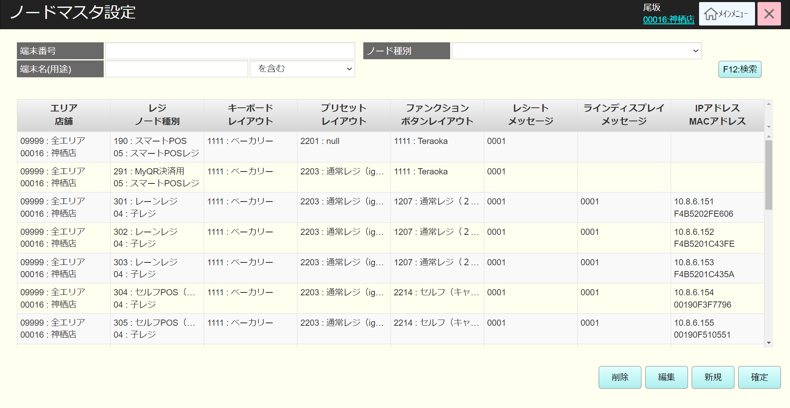
 |  |  |  |  |  |  |  |  |  |  |  | 23
KN7103
レジ一覧取得機能
AP7102
レジ一覧取得
 |  |  |  |  |  |  |  |  |  |  |  | 24
 |  |  |  |  |  |  |  |  |  |  |  | 25
 |  |  |  |  |  |  |  |  |  |  |  | 26
 |  |  |  |  |  |  |  |  |  |  |  | 27
 |  |  |  |  |  |  |  |  |  |  |  | 28
 |  |  |  |  |  |  |  |  |  |  |  | 29
 |  |  |  |  |  |  |  |  |  |  |  | 30
データあり
データなし
 |  |  |  |  |  |  |  |  |  |  |  | 31
 |  |  |  |  |  |  |  |  |  |  |  | 32
 |  |  |  |  |  |  |  |  |  |  |  | 33
 |  |  |  |  |  |  |  |  |  |  |  | 34
 |  |  |  |  |  |  |  |  |  |  |  | 35
 |  |  |  |  |  |  |  |  |  |  |  | 36
SC7101
レジマスタ情報画面
MD_ERROR
データが見つかりませんでした。
 |  |  |  |  |  |  |  |  |  |  |  | 37
 |  |  |  |  |  |  |  |  |  |  |  | 38
 |  |  |  |  |  |  |  |  |  |  |  | 39
 |  |  |  |  |  |  |  |  |  |  |  | 40
 |  |  |  |  |  |  |  |  |  |  |  | 41
 |  |  |  |  |  |  |  |  |  |  |  | 42
 |  |  |  |  |  |  |  |  |  |  |  | 43
 |  |  |  |  |  |  |  |  |  |  |  | 44
 |  |  |  |  |  |  |  |  |  |  |  | 45
71
 |  |  |  |  |  |  |  |  |  |  |  | 46
 |  |  |  |  |  |  |  |  |  |  |  | 47
 |  |  |  |  |  |  |  |  |  |  |  | 48
 |  |  |  |  |  |  |  |  |  |  |  | 49
 |  |  |  |  |  |  |  |  |  |  |  | 50
 |  |  |  |  |  |  |  |  |  |  |  | 1
データを入力しない場合、全て検索する。1000件を超えた場合、「検索結果が1000件を超えたため、最初の1000件を表示しています。」というメッセージとともに最初の1000件を表示する。(メッセージがリストの右上に赤色で表示される)。
検索結果がない場合、「データが見つかりませんでした。」を表示する。
 |  |  |  |  |  |  |  |  |  |  |  | 2
 |  |  |  |  |  |  |  |  |  |  |  | 3
 |  |  |  |  |  |  |  |  |  |  |  | 4
 |  |  |  |  |  |  |  |  |  |  |  | 5
 |  |  |  |  |  |  |  |  |  |  |  | 6
 |  |  |  |  |  |  |  |  |  |  |  | 7
 |  |  |  |  |  |  |  |  |  |  |  | 8
 |  |  |  |  |  |  |  |  |  |  |  | 9
 | レジ種別追加機能 |  |  |  |  |  |  |  |  |  |  | 10
71.1
 |  |  |  |  |  |  |  |  |  |  |  | 11
 |  |  |  |  |  |  |  |  |  |  |  | 12
SC7102_レジ種別追加画面を起動し、同時にレジ種別リストを取得してリスト表示する。(全て取得） アクセスする店舗選択不要。
 |  |  |  |  |  |  |  |  |  |  |  | 13
 |  |  |  |  |  |  |  |  |  |  |  | 14
KN7104
レジ種別リスト取得機能
AP7103
レジ種別一覧取得
 |  |  |  |  |  |  |  |  |  |  |  | 15
 |  |  |  |  |  |  |  |  |  |  |  | 16
 |  |  |  |  |  |  |  |  |  |  |  | 17
 |  |  |  |  |  |  |  |  |  |  |  | 18
 |  |  |  |  |  |  |  |  |  |  |  | 19
71.9
 |  |  |  |  |  |  |  |  |  |  |  | 20
SC7102_レジ種別追加画面を表示する。
初期表示：
・[レジ種別リスト]: 以下を含むりストのデータとヘッダーを表示する。[No] 、[レジ種別](無効、データのみ表示)。
・[削除]、[編集]、[確定]：無効
・(提案)[レジ種別]検索テキストボックス: ブランク
画面のロジック：
・[レジ種別リスト]: データがない場合、ヘッダーのみを表示する。1000件を超えた場合、「検索結果が1000件を超えたため、最初の1000件を表示しています。」というメッセージとともに最初の1000件を表示する。(メッセージがリストの右上に赤色で表示される)。 追加又は編集の場合,[レジ種別]を有効にしてデータ入力可能。（提案：50桁の範囲で入力可能、入力必須。編集又は新規追加の場合、フォーカスアウト時にバリデーションチェックを行う。)。検索結果がない場合、「データが見つかりませんでした。 」を表示する。
・(提案)[レジ種別]検索テキストボックス: データを入力しない場合、全て検索する。
・(提案)[検索]ボタン:タッチすると、KN7103_レジ種別リスト取得機能を実行する。
・[削除]ボタン：無効になる。リストのデータを選択した場合、有効になる。削除ボタンをタッチすると、KN7104_レジ種別削除機能を実行し、選択中のレコードを一時的に削除する。次の[No]を持つレコードは削除されたレコードの「No」の値を受け取る。(例：レコードNo2を削除すると、レコードNo3がレコードNo2になる)。削除されたレコードを赤い取り消し線で表示し、ボタンを再度タッチして削除を取り消す。
・[編集]ボタン：無効になる。リストのデータを選択した場合、有効になる。編集ボタンをタッチすると、 KN7105_レジ種別編集機能を実行し、選択されたレコードの[レジ種別]変更可能。編集されたレコードには、編集後のデータを赤色で表示する。
・[新規]ボタンをタッチすると、KN7106_レジ種別追加機能を実行し、自動採番レコードの追加可能、[レジ種別]入力可能。追加されたレコードのデータを赤色で表示する。
・[確定]ボタンをタッチすると、KN7106_レジ種別確定機能を実行し、DBに変更されたデータを保存する。
 |  |  |  |  |  |  |  |  |  |  |  | 21
 |  |  |  |  |  |  |  |  |  |  |  | 22
SC7102
レジ種別追加画面
 |  |  |  |  |  |  |  |  |  |  |  | 23
 |  |  |  |  |  |  |  |  |  |  |  | 24
 |  |  |  |  |  |  |  |  |  |  |  | 25
 |  |  |  |  |  |  |  |  |  |  |  | 26
 |  |  |  |  |  |  |  |  |  |  |  | 27
 |  |  |  |  |  |  |  |  |  |  |  | 28
検索
削除
編集
新規
確定
 |  |  |  |  |  |  |  |  |  |  |  | 29
 |  |  |  |  |  |  |  |  |  |  |  | 30
 |  |  |  |  |  |  |  |  |  |  |  | 31
KN7105
レジ種別確定機能
AP7104
レジ種別確定
 |  |  |  |  |  |  |  |  |  |  |  | 32
 |  |  |  |  |  |  |  |  |  |  |  | 33
 |  |  |  |  |  |  |  |  |  |  |  | 34
 |  |  |  |  |  |  |  |  |  |  |  | 35
 |  |  |  |  |  |  |  |  |  |  |  | 36
 |  |  |  |  |  |  |  |  |  |  |  | 37
71.8
71.8
71.8
71.8
 |  |  |  |  |  |  |  |  |  |  |  | 38
 |  |  |  |  |  |  |  |  |  |  |  | 39
KN7106
レジ種別リスト取得機能
AP7103
レジ種別一覧取得
 |  |  |  |  |  |  |  |  |  |  |  | 40
 |  |  |  |  |  |  |  |  |  |  |  | 41
 |  |  |  |  |  |  |  |  |  |  |  | 42
 |  |  |  |  |  |  |  |  |  |  |  | 43
 |  |  |  |  |  |  |  |  |  |  |  | 44
 |  |  |  |  |  |  |  |  |  |  |  | 45
 |  |  |  |  |  |  |  |  |  |  |  | 46
 |  |  |  |  |  |  |  |  |  |  |  | 47
 |  |  |  |  |  |  |  |  |  |  |  | 48
 |  |  |  |  |  |  |  |  |  |  |  | 49
データあり
データなし
 |  |  |  |  |  |  |  |  |  |  |  | 50
 |  |  |  |  |  |  |  |  |  |  |  | 1
 |  |  |  |  |  |  |  |  |  |  |  | 2
MD_ERROR
データが見つかりませんでした。
 |  |  |  |  |  |  |  |  |  |  |  | 3
 |  |  |  |  |  |  |  |  |  |  |  | 4
 |  |  |  |  |  |  |  |  |  |  |  | 5
 |  |  |  |  |  |  |  |  |  |  |  | 6
 |  |  |  |  |  |  |  |  |  |  |  | 7
 |  |  |  |  |  |  |  |  |  |  |  | 8
71.9
 |  |  |  |  |  |  |  |  |  |  |  | 9
 |  |  |  |  |  |  |  |  |  |  |  | 10
 | csv取込機能 |  |  |  |  |  |  |  |  |  |  | 11
 |  |  |  |  |  |  |  |  |  |  |  | 12
71.2
以下のフォーマットファイルのバリデーションチェックを行う。CSV
 |  |  |  |  |  |  |  |  |  |  |  | 13
 |  |  |  |  |  |  |  |  |  |  |  | 14
 |  |  |  |  |  |  |  |  |  |  |  | 15
KN7107
csvファイルバリデーションチェック機能
 |  |  |  |  |  |  |  |  |  |  |  | 16
 |  |  |  |  |  |  |  |  |  |  |  | 17
 |  |  |  |  |  |  |  |  |  |  |  | 18
 |  |  |  |  |  |  |  |  |  |  |  | 19
 |  |  |  |  |  |  |  |  |  |  |  | 20
 |  |  |  |  |  |  |  |  |  |  |  | 21
バリデーションチェックNG
バリデーションチェックOK
 |  |  |  |  |  |  |  |  |  |  |  | 22
 |  |  |  |  |  |  |  |  |  |  |  | 23
 |  |  |  |  |  |  |  |  |  |  |  | 24
MD_ERROR
csv入力エラーバリデーションチェック
KN7108
csv取込機能
AP7106
report/cash registers
 |  |  |  |  |  |  |  |  |  |  |  | 25
 |  |  |  |  |  |  |  |  |  |  |  | 26
 |  |  |  |  |  |  |  |  |  |  |  | 27
 |  |  |  |  |  |  |  |  |  |  |  | 28
 |  |  |  |  |  |  |  |  |  |  |  | 29
 |  |  |  |  |  |  |  |  |  |  |  | 30
 |  |  |  |  |  |  |  |  |  |  |  | 31
 |  |  |  |  |  |  |  |  |  |  |  | 32
71
 |  |  |  |  |  |  |  |  |  |  |  | 33
 |  |  |  |  |  |  |  |  |  |  |  | 34
 |  |  |  |  |  |  |  |  |  |  |  | 35
 |  |  |  |  |  |  |  |  |  |  |  | 36
 |  |  |  |  |  |  |  |  |  |  |  | 37
 |  |  |  |  |  |  |  |  |  |  |  | 38
 |  |  |  |  |  |  |  |  |  |  |  | 39
 | csv出力機能 |  |  |  |  |  |  |  |  |  |  | 40
 |  |  |  |  |  |  |  |  |  |  |  | 41
71.3
 |  |  |  |  |  |  |  |  |  |  |  | 42
 |  |  |  |  |  |  |  |  |  |  |  | 43 |  | サンプル
画面に表示されているノードマスタ設定データリストを含むcsvファイルを出力する。データがない場合、ヘッダーを表示する。
ファイル名提案: MasterCashRegisters_yyyymmddhhmmssfff.csv（yyyymmddhhmmssfff：ファイル出力の日、時間、分、秒）
 |  |  |  |  |  |  |  |  |  |  |  | 44
KN7109
csv出力機能
AP7107
report/cash registers
 |  |  |  |  |  |  |  |  |  |  |  | 45
 |  |  |  |  |  |  |  |  |  |  |  | 46
 |  |  |  |  |  |  |  |  |  |  |  | 47
 |  |  |  |  |  |  |  |  |  |  |  | 48
 |  |  |  |  |  |  |  |  |  |  |  | 49
 |  |  |  |  |  |  |  |  |  |  |  | 50
71
 |  |  |  |  |  |  |  |  |  |  |  | 1
 |  |  |  |  |  |  |  |  |  |  |  | 2
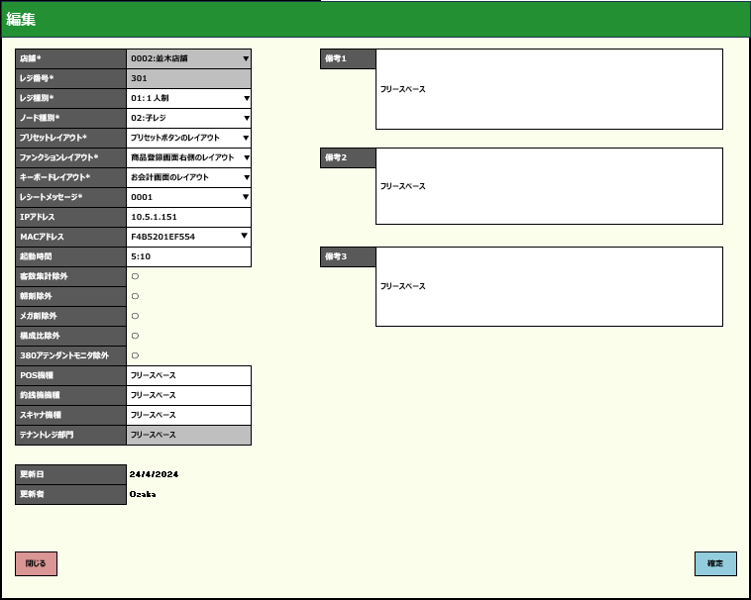
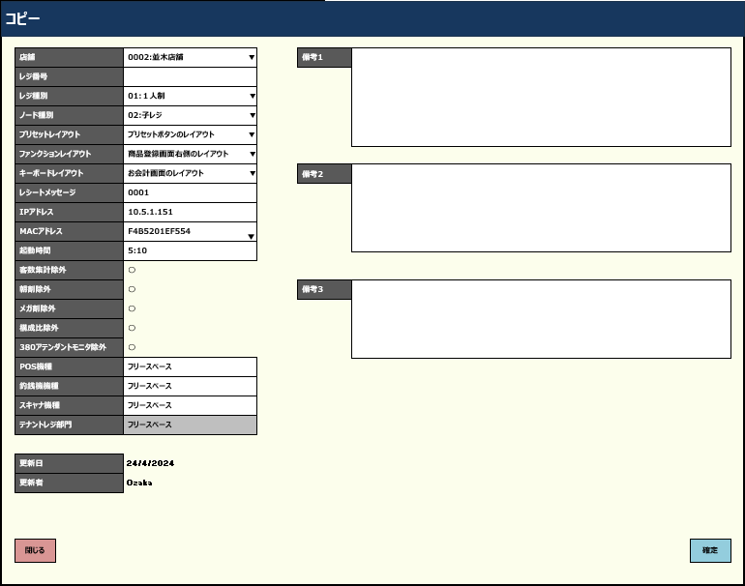
 | レジマスタ設定追加・編集・コピー機能 |  |  |  |  |  |  |  |  |  |  | 3
レコードを選択せず、編集ボタンをタッチした場合、「明細行が選択されていません」エラーモダールを表示する。
 |  |  |  |  |  |  |  |  |  |  |  | 4
71.5
 |  |  |  |  |  |  |  |  |  |  |  | 5
 |  |  |  |  |  |  |  |  |  |  |  | 6
 |  |  |  |  |  |  |  |  |  |  |  | 7
データが選択された
データが選択されていない
 |  |  |  |  |  |  |  |  |  |  |  | 8
 |  |  |  |  |  |  |  |  |  |  |  | 9
 |  |  |  |  |  |  |  |  |  |  |  | 10
MD_ERROR
データが見つかりませんでした。
 |  |  |  |  |  |  |  |  |  |  |  | 11
 |  |  |  |  |  |  |  |  |  |  |  | 12
初期化：
・*項目は入力必須
・[店舗]
+編集の場合、表示のみで一覧の店舗選択不可。
+追加・コピーの場合、一覧の店舗選択可能。
・[レジ番号](0~4) :
+編集の場合、表示のみで編集不可。
+追加・コピーの場合、入力可能。初期表示がブランクになる。
・以下のドロップダウンリストの項目が編集可能: [店舗]（無効）、[レジ種別]、[ノード種別]、[キーボードレイアウト]、[プリセットレイアウト]、[ファンクションレイアウト]、[レシートメッセージ] [支払い種別]。項目のデータは[参照]シートをご参照ください。
・チェックボックスの項目：[朝割除外]、[メガ割除外]、[客数集計除外]]、[構成比除外]、[380アテンダントモニタ除外]
以下の他の項目が編集可能。[IPアドレス]、[MACアドレス]、[起動時間]、[備考1]、[備考2]、[備考3]、[POS機種]、[釣銭機機種]、[スキャン機種]。
・[更新日]、[更新者]：表示のみで入力不可。
・テナントレジ部門：ノード種別が「05:テナントレジ」以外の場合、無効になる。ノード種別が「05:テナントレジ」の場合、有効になる。最大数字の2桁入力可能。20_レジ精算入力機能で売上、予算を入力した場合、売上や予算がこの部門に計上される。
・[閉じる]ボタンをタッチすると、モダールを閉じてSC7101_レジマスタ設定画面を表示する。
・[確定]ボタンをタッチすると、KN7105_入力項目のバリデーションチェック機能を行う。
 |  |  |  |  |  |  |  |  |  |  |  | 13
 |  |  |  |  |  |  |  |  |  |  |  | 14
 |  |  |  |  |  |  |  |  |  |  |  | 15
71
 |  |  |  |  |  |  |  |  |  |  |  | 16
 |  |  |  |  |  |  |  |  |  |  |  | 17
 |  |  |  |  |  |  |  |  |  |  |  | 18
MD7101_レジマスタ設定追加・編集・コピーモーダル（編集）
 |  |  |  |  |  |  |  |  |  |  |  | 19
 |  |  |  |  |  |  |  |  |  |  |  | 20
 |  |  |  |  |  |  |  |  |  |  |  | 21
 |  |  |  |  |  |  |  |  |  |  |  | 22
 |  |  |  |  |  |  |  |  |  |  |  | 23
 |  |  |  |  |  |  |  |  |  |  |  | 24
 |  |  |  |  |  |  |  |  |  |  |  | 25
 |  |  |  |  |  |  |  |  |  |  |  | 26
 |  |  |  |  |  |  |  |  |  |  |  | 27
閉じる
 |  |  |  |  |  |  |  |  |  |  |  | 28
確定
 |  |  |  |  |  |  |  |  |  |  |  | 29
 |  |  |  |  |  |  |  |  |  |  |  | 30
 |  |  |  |  |  |  |  |  |  |  |  | 31
 |  |  |  |  |  |  |  |  |  |  |  | 32
71
KN7109
入力項目バリデーションチェック機能
AP7102
レジ一覧取得
 |  |  |  |  |  |  |  |  |  |  |  | 33
 |  |  |  |  |  |  |  |  |  |  |  | 34
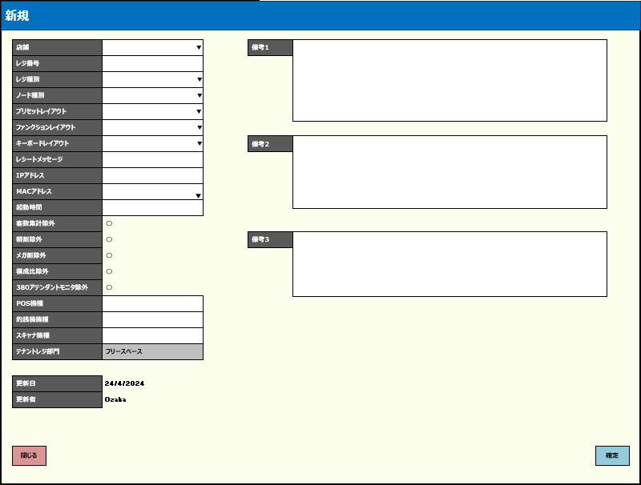
 |  |  |  |  |  |  |  |  |  |  |  | 35
 |  |  |  |  |  |  |  |  |  |  |  | 36
 |  |  |  |  |  |  |  |  |  |  |  | 37
 |  |  |  |  |  |  |  |  |  |  |  | 38
 |  |  |  |  |  |  |  |  |  |  |  | 39
 |  |  |  |  |  |  |  |  |  |  |  | 40
 |  |  |  |  |  |  |  |  |  |  |  | 41
バリデーションチェックOK
バリデーションチェックNG
・入力必須項目は以下を含む。[店舗]、[レジ番号](0~4)]、[レジ種別],[ノード種別], [キーボードレイアウト], [プリセットレイアウト], [ファンクションレイアウト]
・[IPアドレス]、 [MACアドレス]はIp, macの形式で入力する必要がある。
新規作成・コピーの場合: コード項目に対して、AP7102_レジ一覧取得を使用し存在のバリデーションチェックを行い、返却リストに返されたデータの数に基づいて存在するかどうかを確認する。存在しない場合、「エラーモーダルを表示します。」のエラーモーダルを表示する。
 |  |  |  |  |  |  |  |  |  |  |  | 42
 |  |  |  |  |  |  |  |  |  |  |  | 43
MD_ERROR
入力エラーバリデーションチェック
 |  |  |  |  |  |  |  |  |  |  |  | 44
71
 |  |  |  |  |  |  |  |  |  |  |  | 45
 |  |  |  |  |  |  |  |  |  |  |  | 46
 |  |  |  |  |  |  |  |  |  |  |  | 47
 |  |  |  |  |  |  |  |  |  |  |  | 48
 |  |  |  |  |  |  |  |  |  |  |  | 49
71.5
 |  |  |  |  |  |  |  |  |  |  |  | 50
 |  |  |  |  |  |  |  |  |  |  |  | 1
 | レジマスタ設定一時削除機能 |  |  |  |  |  |  |  |  |  |  | 2
 |  |  |  |  |  |  |  |  |  |  |  | 3
レコードを選択せず、削除ボタンをタッチした場合、「明細行が選択されていません」エラーモダールを表示する。
 |  |  |  |  |  |  |  |  |  |  |  | 4
71.4
 |  |  |  |  |  |  |  |  |  |  |  | 5
 |  |  |  |  |  |  |  |  |  |  |  | 6
データが選択されていない
 |  |  |  |  |  |  |  |  |  |  |  | 7
データが選択された
 |  |  |  |  |  |  |  |  |  |  |  | 8
 |  |  |  |  |  |  |  |  |  |  |  | 9
MD_ERROR
明細行が選択されていません
 |  |  |  |  |  |  |  |  |  |  |  | 10
 |  |  |  |  |  |  |  |  |  |  |  | 11
 |  |  |  |  |  |  |  |  |  |  |  | 12
 |  |  |  |  |  |  |  |  |  |  |  | 13
KN7110
一時削除機能
・UI上で選択されたレコードを削除する。
 |  |  |  |  |  |  |  |  |  |  |  | 14
71
 |  |  |  |  |  |  |  |  |  |  |  | 15
 |  |  |  |  |  |  |  |  |  |  |  | 16
 |  |  |  |  |  |  |  |  |  |  |  | 17
 |  |  |  |  |  |  |  |  |  |  |  | 18
 |  |  |  |  |  |  |  |  |  |  |  | 19
71
 |  |  |  |  |  |  |  |  |  |  |  | 20
 |  |  |  |  |  |  |  |  |  |  |  | 21
 | レジマスタ設定変更保存機能 |  |  |  |  |  |  |  |  |  |  | 22
 |  |  |  |  |  |  |  |  |  |  |  | 23
71.8
 |  |  |  |  |  |  |  |  |  |  |  | 24
 |  |  |  |  |  |  |  |  |  |  |  | 25
ノードマスタ設定の変更データをDBに保存する。
 |  |  |  |  |  |  |  |  |  |  |  | 26
KN7111
レジマスタ設定変更保存機能
AP7105
レジマスタデータ更新
 |  |  |  |  |  |  |  |  |  |  |  | 27
 |  |  |  |  |  |  |  |  |  |  |  | 28
 |  |  |  |  |  |  |  |  |  |  |  | 29
 |  |  |  |  |  |  |  |  |  |  |  | 30
 |  |  |  |  |  |  |  |  |  |  |  | 31
71
 |  |  |  |  |  |  |  |  |  |  |  | 32
 |  |  |  |  |  |  |  |  |  |  |  | 33

参照
システム名 |  |  |  |  |  | システム種別 |  |  | 基本設計書 |  |  |  |  | 作成者 | 作成日 |  | 更新者 | 更新日 | 版数
POSサーバー |  |  |  |  |  | POSサーバ |  |  |  |  |  |  |  | TinNH | 2024-05-29 |  | TinNH | 2024-10-30 | 0.6

機能カテゴリ |  |  | 71_レジマスタ設定 |  |  |  | 項目 |  |  | 概要設計 |  |  |  | 参照

KN1501
プリセットレイアウト一覧取得機能
AP1501
プリセット取得API
 | ノード種別 |  |  | レジ種別 |  |  |  | ファンクションレイアウト |  |  | キーボードレイアウト |  | プリセットレイアウト
 | No | ノード種別 |  | No | レジ種別 |  |  | No | ファンクションレイアウト |  | No | キーボードレイアウト | KN1501機能から値を取得 (コードと名称のみ)
 | 1 | 代表レジ |  | 1 | 1人制 |  |  | 1 | １人制 |  | 1 | 1111:ベーカリー
 | 2 | 子レジ |  | 2 | 2人制 |  |  | 2 | 1人制 |  |  |  |  |  |  | `
 | 3 | スマートPOS |  | 3 | 現金セルフ |  |  | 3 | １人制（応援）
 | 4 | アテンダントステーション |  | 4 | キャッシュレスセルフ |  |  | 4 | 1人制（応援レジ）
 | 5 | テナントレジ |  | 5 | サービスカウンター |  |  | 5 | MyQR決済
 |  |  |  | 6 | ベーカリー（エミーノ） |  |  | 6 | MyQR決済用 |  | 支払い種別
 |  |  |  | 7 | ベーカリー（フェンダイン・デリー） |  |  | 7 | Order&Eat |  | No | 支払い種別 | レシートメッセージ
 |  |  |  | 8 | ベーカリー（モルバン） |  |  | 8 | Order＆Eat |  | 1 | 01:Visa カード | KN8301機能から値を取得 (コードのみ)
 |  |  |  | 9 | ベーカリー（リトルマーメイド） |  |  | 9 | Scan&Go |  | 2 | 02:現金
KN8301
メインメッセージ一覧取得機能
AP8301
メッセージ種別取得API
 |  |  |  | 10 | ベーカリー（直営） |  |  | 10 | Scan&Go(MyQR) |  | 3 | 03:クレジットカード
 |  |  |  | 11 | ベーカリー（BENKEI） |  |  | 11 | Scan＆Go(Order&Eat) |  | 4 | 04:Internet Banking
 |  |  |  | 12 | 衣料 |  |  | 12 | SG_移動スーパー
 |  |  |  | 13 | 花 |  |  | 13 | SG移動スーパー
 |  |  |  | 14 | 催事 |  |  | 14 | WAONチャージ
 |  |  |  | 15 | カフェ |  |  | 15 | WAONチャージ機 |  |  |  | 店舗
 |  |  |  | 16 | コスメ |  |  | 16 | アテンダントステーション |  |  |  | KN0001から値を取得 (コードと名称)
 |  |  |  | 17 | WAONチャージ機 |  |  | 17 | カフェレジ
KN0001
店舗一覧取得機能
AP0001
店舗一覧取得
 |  |  |  | 18 | 移動販売 |  |  | 18 | コスメレジ
 |  |  |  | 19 | Scan&Go |  |  | 19 | サービスカウンター
 |  |  |  | 20 | Scan&Go（移動販売） |  |  | 20 | スマートPOS
 |  |  |  | 21 | OnlineDelivery |  |  | 21 | スマートPSO
 |  |  |  | 22 | Order&Eat |  |  | 22 | セルフ（キャッシュ）
 |  |  |  | 23 | MyQR決済 |  |  | 23 | セルフ（キャッシュレス）
 |  |  |  | 24 | アテンダントステーション |  |  | 24 | セルフPOS（キャッシュ）
 |  |  |  | 25 | 無人店舗 |  |  | 25 | セルフPOS(キャッシュ)
 |  |  |  | 26 | 応援機（1人制） |  |  | 26 | セルフPOS（キャッシュレス）
 |  |  |  | 27 | 応援機（2人制） |  |  | 27 | セルフPOS(キャッシュレス)
 |  |  |  |  |  |  |  | 28 | セルフPOSキャッシュ
 |  |  |  |  |  |  |  | 29 | セルフPOSキャッシュレス
 |  |  |  |  |  |  |  | 30 | セルフキャッシュ
 |  |  |  |  |  |  |  | 31 | セルフキャッシュレス
 |  |  |  |  |  |  |  | 32 | テナントレジ
 |  |  |  |  |  |  |  | 33 | ネットスーパー
 |  |  |  |  |  |  |  | 34 | ベーカリー
 |  |  |  |  |  |  |  | 35 | ベーカリー（エミーノ）
 |  |  |  |  |  |  |  | 36 | ベーカリー（フェンダイン・デリー）
 |  |  |  |  |  |  |  | 37 | ベーカリー（モルバン）
 |  |  |  |  |  |  |  | 38 | ベーカリー（リトルマーメイド）
 |  |  |  |  |  |  |  | 39 | ベーカリー（リトルマーメード）
 |  |  |  |  |  |  |  | 40 | ベーカリー（直営）
 |  |  |  |  |  |  |  | 41 | レーンレジ
 |  |  |  |  |  |  |  | 42 | レーンレジ（２人制）
 |  |  |  |  |  |  |  | 43 | レーンレジ（応援）
 |  |  |  |  |  |  |  | 44 | レーンレジ（応援機）
 |  |  |  |  |  |  |  | 45 | レーンレジ(応援機)
 |  |  |  |  |  |  |  | 46 | 移動販売
 |  |  |  |  |  |  |  | 47 | 移動販売レジ
 |  |  |  |  |  |  |  | 48 | 衣料
 |  |  |  |  |  |  |  | 49 | 衣料レジ
 |  |  |  |  |  |  |  | 50 | 応援レジ
 |  |  |  |  |  |  |  | 51 | 応援レジ（1人制）
 |  |  |  |  |  |  |  | 52 | 応援レジ（１人制）
 |  |  |  |  |  |  |  | 53 | 応援レジ（2人制）
 |  |  |  |  |  |  |  | 54 | 花レジ
 |  |  |  |  |  |  |  | 55 | 催事レジ
 |  |  |  |  |  |  |  | 56 | 子レジ1
 |  |  |  |  |  |  |  | 57 | 代表レジ
 |  |  |  |  |  |  |  | 58 | 通常レジ
 |  |  |  |  |  |  |  | 59 | 通常レジ（２人制）
 |  |  |  |  |  |  |  | 60 | 無人店舗
 |  |  |  |  |  |  |  | 61 | 無人店舗（OE）
 |  |  |  |  |  |  |  | 62 | 無人店舗＿弁当配達

